INFRAESTRUTURA
INFRAESTRUTURA
Data | 2024-12-17
Arquivo base | WAV-FUN-EX-00001-MALL-IMPL-R01
 |  |  |  | 266.00 | R$ 1.71
FUNDAÇÃO PROFUNDA
 |  |  | 2483
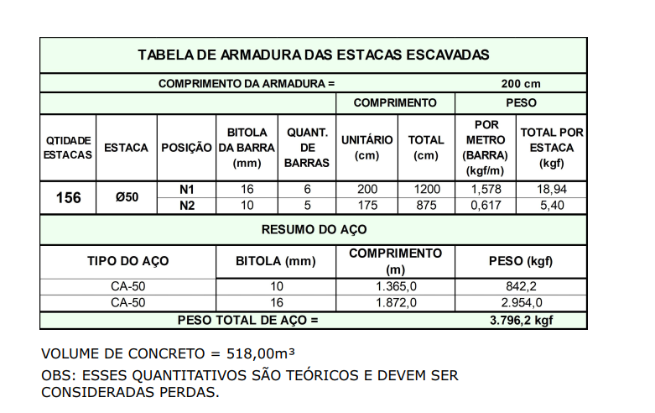
Descrição | Parâmetro |  | Quantidade |  | Preço unitário | Valor total | Observação
Número de Estacas | 0.04 | un / APE | 156.00 | un |  |  | Quantitativos trazidos de preliminar de fundação
Estaca Escavada Diâmetro 50 | 100% |  | 156.00 | un
 | 16.89 | m/un | 2,635.38 | m | R$ 75.00 | R$ 217,418.85
Concreto (25 Mpa) | 1.10 | perda | 518.00 | m³ | R$ 554.00 | R$ 347,236.12
Armação | 7.33 | kg / m³ | 3,796.20 | kg | R$ 7.62 | R$ 31,819.75
Mobilização | 1.00 | vb | 1.00 | vb | R$ 14,500.00 | R$ 15,950.00
Apoio e arrasamento de estacas |  |  | 156.00 | un | R$ 300.00 | R$ 46,800.00
TOTAL |  |  |  |  |  | R$ 659,224.72

FUNDAÇÃO PROFUNDA
 |  |  | 1749.4
Descrição | Parâmetro |  | Quantidade |  | Preço unitário | Valor total | Observação
Número de Estacas | 0.03 | un / APE | 110.00 | un |  |  | Quantitativos trazidos de preliminar de fundação
Estaca Escavada Diâmetro 50 | 100% |  | 110.00 | un
 | 16.89 | m/un | 1,858.28 | m | R$ 75.00 | R$ 153,308.16
Concreto (25 Mpa) | 1.20 | perda | 364.96 | m³ | R$ 554.00 | R$ 266,886.04
Armação | 7.33 | kg / m³ | 2,674.62 | kg | R$ 7.62 | R$ 22,418.63
Mobilização | 1.00 | vb | - | vb | R$ 14,500.00 | R$ -
Apoio e arrasamento de estacas |  |  | 110.00 | un | R$ 300.00 | R$ 33,000.00
TOTAL |  |  |  |  |  | R$ 475,612.84

FUNDAÇÃO RASA

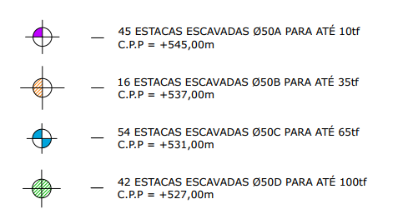
Descrição | Parâmetro |  | Quantidade |  | Preço unitário | Valor total | Observação
Fabricação, montagem e desmontagem de forma para blocos e baldrames resinado | 0.20 | m² / APE | 846.48 | m² | R$ 68.00 | R$ 63,316.70
Concreto (40 Mpa) | 0.05 | m³ / APE | 211.62 | m³ | R$ 558.00 | R$ 136,386.97
Armação | 60.00 | kg / m³ | 12,697.20 | kg | R$ 7.62 | R$ 106,427.93
Mão de obra | 315.00 | R$ / APE | 4,232.40 | m² | R$ 315.00 | R$ 1,466,526.60
TOTAL |  |  |  |  |  | R$ 1,772,658.21

TOTAL INFRAESTRUTURA |  |  |  |  |  | R$ 2,907,495.76 | R$ 367.67

 |  |  | 680.96
 |  |  | 136.19

SUPRAESTRUTURA
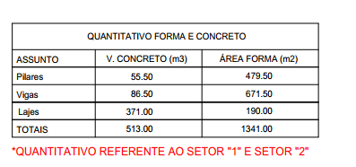
SUPRAESTRUTURA
Data | 2024-12-17
Arquivo base | -

SUPRAESTRUTURA - LAJE MACIÇA

Descrição | Parâmetro |  | Quantidade |  | Preço unitário | Valor total | Observação
Fabricação forma | 2.00 | Jogos | 8,239.92 | m² | R$ 110.00 | R$ 997,030.32
Montagem de forma | 2.50 | m² / AC | 12,359.88 | m² | R$ 2.50 | R$ 33,989.67 | Qauntitativo de projeto acrescido 71% para fase 2
Escoramento | 4.00 | un / AE | 33,860.00 | un | R$ 17.00 | R$ 633,182.00
Concreto | 0.20 | m³ / AC | 2,175.12 | m³ | R$ 558.00 | R$ 1,401,843.09 | Qauntitativo de projeto acrescido 71% para fase 2
Armadura Convencional para Estrutura | 90.00 | kg / m³ | 195,760.80 | kg | R$ 7.62 | R$ 1,640,867.03
Mão de obra - estrutura em concreto armado | 210.00 | R$ / AC | 7,907.87 | m² | R$ 210.00 | R$ 1,826,717.97
Perfuração de vigas | 1,500.00 | R$ / NP | 1.00 | vb | R$ 4,500.00 | R$ 4,950.00 | Coeficiente originário do Gran Torino (R$ 160,00/un) | Nova utiliza a verba de 1.500,00 por pav
TOTAL |  |  |  |  |  | R$ 6,538,580.07 |  |  | 110080 | 5241.9047619

TOTAL SUPRAESTRUTURA |  |  |  |  |  | R$ 6,538,580.07 | R$ 826.84

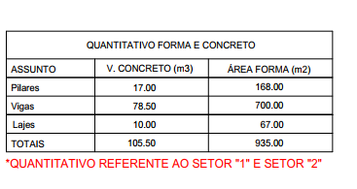
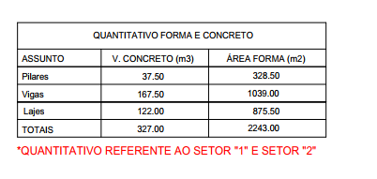
 |  |  |  | 3 PAV
 | TERREO

 | 1 PAV |  |  | COB
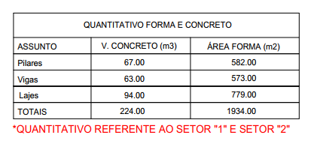
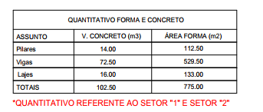

 | 2 PAV

SISTEMAS ESPECIAIS
SISTEMAS ESPECIAIS

CLIMATIZAÇÃO, EXAUSTÃO MECÂNICA E PRESSURIZAÇÃO

Descrição | Quantidade | Preço Unitário | Valor total |  | TERREO | 1 PV | 2 PAV | 3PAV | COB
Infraestrutura para Instalação de Ar Condicionado | 35.00 | R$ 1,500.00 | R$ 57,750.00 |  | 25 | 0 | 10
Instalação de Ar Condicionado | 35.00 | R$ 5,000.00 | R$ 192,500.00 |  | 25 | 0 | 10
Ventokit | 31.00 | R$ 900.00 | R$ 30,690.00 |  | 17 |  | 14
Churrasqueiras | - | R$ 2,600.00 | R$ -
TOTAL |  |  | R$ 280,940.00

COMUNICAÇÃO

Descrição | Parâmetro |  | Valor total
CFTV | 5.00 | R$ / AC | R$ 43,493.29
Interfone | - | R$ / AC | R$ -
TV e internet | 4.00 | R$ / AC | R$ 34,794.63
Automação, telecomunicação e sistemas de segurança | 10.00 | R$ / AC | R$ 86,986.57
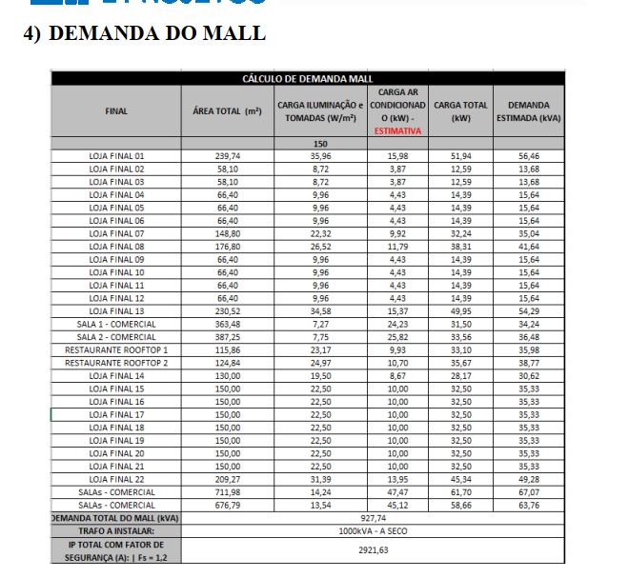
TOTAL |  |  | R$ 165,274.48

EQUIPAMENTOS

Descrição | Quantidade | Preço Unitário | Valor total
Elevadores | 4.00 | R$ 151,569.28 | R$ 666,904.83 | 4 PARADAS
Grupo de geradores | - | R$ 80,000.00 | R$ -
Subestação | 1.00 | R$ 350,000.00 | R$ 385,000.00
Escada pressurizada | - | R$ 3,691,561.00 | R$ -
Bombas | 1.00 | R$ 4,500.00 | R$ 4,950.00
Trataamento de esgoto | - | R$ 110,000.00 | R$ -
Infra de carro elétrico | - | R$ 547.00 | R$ -
Equipamento d ecarro eletrico | - | R$ 10,500.00 | R$ -
Equipamentos para Sauna | - | R$ 8,500.00 | R$ -
Equipamentos para Espelho dagua | 1.00 | R$ 25,000.00 | R$ 27,500.00
Equipamentos para Chafariz | 6.00 | R$ 12,000.00 | R$ 79,200.00
Equipamentos para Piscina | - | R$ 25,000.00 | R$ -
TOTAL |  |  | R$ 1,163,554.83

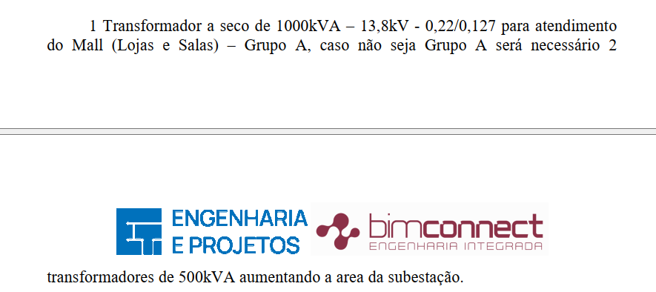
OUTROS SISTEMAS ESPECIAIS

Descrição | Parâmetro |  | Valor total
Outros sistemas | 30.00 | R$ / AC | R$ 260,959.71
TOTAL |  |  | R$ 260,959.71

TOTAL SISTEMAS ESPECIAIS |  |  | R$ 1,870,729.03 | R$ 236.57

